Sheet1
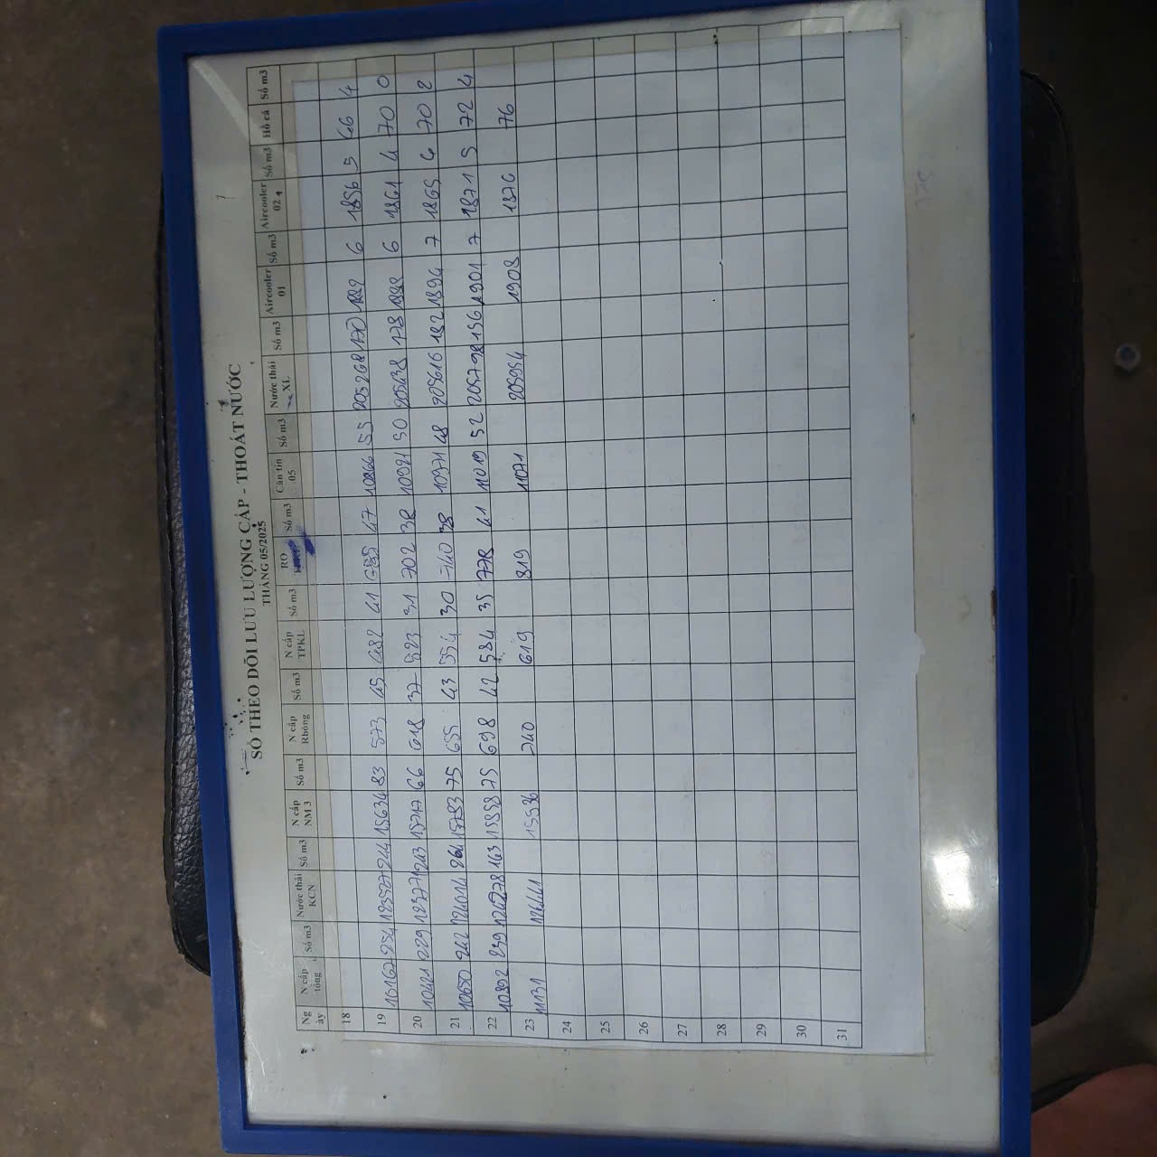
 | tổng nước cấp trung bình hằng ngày (m3) | Sản lượng | Khu vực khác (m3) ( mục tiêu giảm về 5%) | Tỉ lệ % khu vực khác trên nước cấp tổng
Tháng 1 | 306 | 786,371 | 118 | 39%
Tháng 2 | 291 | 805,492 | 88 | 30%
Tháng 3 | 293 | 1,062,434 | 78 | 26%
Tháng 4 | 276 | 1,085,794 | 57 | 20%
Tháng 5 (ngày 19-22) | 240-254 | N/a | Chưa có data | Chưa có data

